Prueba ESP8266 (2)
Masa del contenedor [g] | Agua agregada [ml] | Peso de la tierra + agua +contenedor [g] | Lectura del sensor [V] | Volumen de la tierra | Inversa voltaje | thetha | inversa voltaje | tetha v |  | Masa del contenedor [g] | Agua agregada [ml] | Peso de la tierra + contenedor [g] | Lectura del sensor [V] | Volumen de la tierra
8.59 | 0 ml | 67.94 | 2.20 | 200 | 0.455 | 0.187 | 0.455 | 0.187 |  | 8 |  | 58 | 2.4 | 200
Lectura del sensor al aire [V] | 10 ml | 73.95 | 2.10 |  | 0.476 | 0.225 | 0.476 | 0.225 | 16:08:00 | Lectura del sensor al aire [V] | 20 | 77 | 0.95 |  | 4:00:00
2.25 | 20 ml | 76.62 | 1.95 |  | 0.513 | 0.242 | 0.513 | 0.242 | 4:29:00 | 2.43 | 30 | 87 |  |  | 4:31:00
Densidad del agua [kg/m3] | 30 ml | 82.79 | 1.81 |  | 0.552 | 0.281 | 0.552 | 0.281 | 4:48:00 | Densidad del agua [kg/m3]
997 | 40 ml | 84.06 | 1.76 |  | 0.568 | 0.289 | 0.568 | 0.289 | 5:02:00 | 997
Masa de tierra seca [g] | 50 ml | 89.65 | 1.72 |  | 0.581 | 0.324 | 0.581 | 0.324 | 5:30:00 | Masa de tierra seca [g]
38.2 | 60 ml | 94.27 | 1.60 |  | 0.625 | 0.353 | 0.625 | 0.353 | 5:40:00 | 50
Densidad de la tierra [g/cm^3] | 70 ml | 104.47 | 1.45 |  | 0.690 | 0.418 | 0.690 | 0.418 | 5:50:00 | Densidad de la tierra [g/cm^3]
0.24 | 80 ML | 109.4 | 1.30 |  | 0.769 | 0.449 | 0.769 | 0.449 | 6:00:00
 |  | 116.72 | 1.29 |  | 0.775 | 0.495 | 0.77519379845

2.8387880646 |  |  |  |  | slope | intercept
10.989010989 |  |  |  | Funcion linear | 0.88612243218 | -0.20574751804
 |  |  |  |  |  |  |  | 0.21222222222
 | tetha v
0.455 | 0.187
0.476 | 0.225
0.513 | 0.242
0.552 | 0.281
0.568 | 0.289
0.581 | 0.324
0.625 | 0.353
0.690 | 0.418
0.769 | 0.449
0.775
 | 0.212

 |  | 2.4 | 0.41666666667 |  |  |  |  |  |  | 10 | 0.05 | 2.96 | 0.33783783784
 |  | 2.37 | 0.42194092827 |  |  |  |  |  |  | 20 | 0.1 | 2.9 | 0.34482758621
 |  | 1.97 | 0.5076142132 |  |  |  |  |  |  | 30 | 0.15 | 2.94 | 0.34013605442
 |  | 0.92 | 1.0869565217 |  |  |  |  |  |  | 40 | 0.2 | 2.78 | 0.35971223022
 |  | 0.87 | 1.1494252874 |  |  |  |  |  |  | 50 | 0.25 | 2.43 | 0.41152263374
 |  | 0.86 | 1.1627906977 |  |  |  |  |  |  | 60 | 0.3 | 2.08 | 0.48076923077
 |  | 0.84 | 1.1904761905 |  |  |  |  |  |  | 70 | 0.35 | 2.04 | 0.49019607843
 |  | 0.85 | 1.1764705882 |  |  |  |  |  |  | 80 | 0.4 | 2.01 | 0.49751243781
 |  | 0.83 | 1.2048192771 |  |  |  |  |  |  | 90 | 0.45 | 1.81 | 0.55248618785

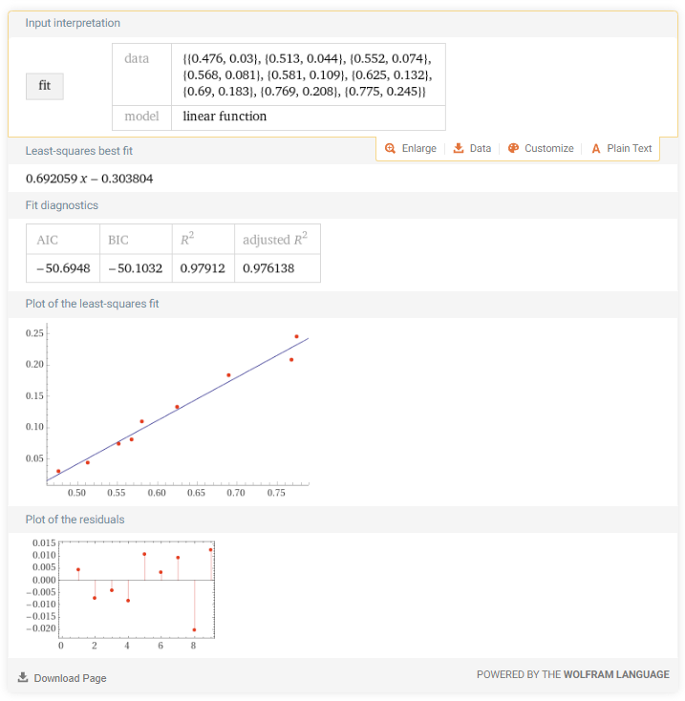

 |  |  |  |  |  |  |  |  |  |  | X | Y
 |  |  |  |  |  |  |  |  |  |  | 0.4762 | 0.0301
 |  |  |  |  |  |  |  |  |  |  | 0.5128 | 0.0435
 |  |  |  |  |  |  |  |  |  |  | 0.5525 | 0.0745
 |  |  |  |  |  |  |  |  |  |  | 0.5682 | 0.0808
 |  |  |  |  |  |  |  |  |  |  | 0.5814 | 0.1089
 |  |  |  |  |  |  |  |  |  |  | 0.6250 | 0.1320
 |  |  |  |  |  |  |  |  |  |  | 0.6897 | 0.1832
 |  |  |  |  |  |  |  |  |  |  | 0.7692 | 0.2079
 |  |  |  |  |  |  |  |  |  |  | 0.7752 | 0.2446

 |  |  |  |  |  |  |  |  |  |  | 0.69171129574

Sheet3
 |  |  |  | cant agua | vol | agua | calib | sensor1 | sensor2 |  | 1 sobre v | thetha
 | Sensor calibrado | sensor 1 | sensor2 | 0 | 200 | 0.00 | 30 | 9 | 27 | 1er punto | 0.45454545455 | 0.18741039874
seco | 0.30 | 9% | 27% | 10 | 210 | 4.76 | 43 | 8 | 26 | ultimo | 0.77519379845 | 0.49480378308
10 ml | 0.43 | 8% | 26% | 20 | 220 | 9.09 | 60 | 28 | 27
20ml | 0.60 | 28% | 27% | 30 | 230 | 13.04 | 64 | 66 | 42
30ml | 0.64 | 66% | 42% | 40 | 240 | 16.67 | 75 | 94 | 81
40ml | 0.75 | 94% | 81% | 50 | 250 | 20.00 | 80 | 98 | 86 | aprox linear | 0.95866200523 | -0.24834505819
50ml | 0.80 | 98% | 86%
60ml

 |  |  |  |  |  |  |  |  |  |  | slope | intercept
 |  |  |  |  |  |  |  |  |  | Funcion linear | 0.88612243218 | -0.20574751804

Agua | medicion | aproximacion |  |  |  |  |  |  |  | solo 2 puntos | 0.95866200523 | -0.24834505819
0.45455 | 0.19704 | 0.18741
0.47619 | 0.21622 | 0.20816
0.51282 | 0.24867 | 0.24328
0.55249 | 0.28382 | 0.28130
Dispersión de mediciones
0.56818 | 0.29773 | 0.29635
0.58140 | 0.30944 | 0.30902
0.62500 | 0.34808 | 0.35082
0.68966 | 0.40537 | 0.41280
0.76923 | 0.47589 | 0.48909
0.77519

Prueba ESP8266
Masa del contenedor [g] | Agua agregada [ml] | Peso de la tierra + contenedor [g] | Peso de la tierra + contenedor [g] + sensor [g] | peso con tierra agregada | Lectura del sensor [V] | Volumen de la tierra | Inversa voltaje | thetha |  |  |  | Masa del contenedor [g] | Agua agregada [ml] | Peso de la tierra + contenedor [g] | Lectura del sensor [V] | Volumen de la tierra
9 | 0 ml | 60 | 69 |  | 2.40 | 200 | 0.417 |  | inversa voltaje | tetha v |  | 8 |  | 58 | 2.4 | 200
Lectura del sensor al aire [V] | 10 ml | 70 | 79 |  | 2.21 |  | 0.452 | 0.050 | 0.452 | 0.050 | 16:08:00 | Lectura del sensor al aire [V] | 20 | 77 | 0.95 |  | 4:00:00
2.18 | 20 ml | 81 | 90 | 92 | 1.98 |  | 0.505 | 0.115 | 0.505 | 0.115 | 4:29:00 | 2.43 | 30 | 87 |  |  | 4:31:00
Densidad del agua [kg/m3] | 30 ml |  | 103 | 103 | 1.04 |  | 0.962 | 0.216 | 0.962 | 0.216 | 4:48:00 | Densidad del agua [kg/m3]
997 | 40 ml |  | 113 | 113 | 0.96 |  | 1.042 | 0.266 | 1.042 | 0.266 | 5:02:00 | 997
Masa de tierra seca [g] | 50 ml |  | 126 | 126 | 0.95 |  | 1.053 | 0.331 | 1.053 | 0.331 | 5:30:00 | Masa de tierra seca [g]
60 | 60 ml |  |  |  |  |  | 0.000 | 0.000 | 0.000 | 0.000 | 5:40:00 | 50
Densidad de la tierra [g/cm^3] | 70 ml |  |  |  |  |  | 0.000 | 0.000 | 0.000 | 0.000 | 5:50:00 | Densidad de la tierra [g/cm^3]
0.3 | 80 ML |  |  |  |  |  | 0.000 | 0.000 | 0.000 | 0.000 | 6:00:00

2.8387880646
10.989010989

 |  | 2.4 |  |  | 0.41666666667 |  |  |  |  |  |  | 10 | 0.05 | 2.96 | 0.33783783784
 |  | 2.37 |  |  | 0.42194092827 |  |  |  |  |  |  | 20 | 0.1 | 2.9 | 0.34482758621
 |  | 1.97 |  |  | 0.5076142132 |  |  |  |  |  |  | 30 | 0.15 | 2.94 | 0.34013605442
 |  | 0.92 |  |  | 1.0869565217 |  |  |  |  |  |  | 40 | 0.2 | 2.78 | 0.35971223022
 |  | 0.87 |  |  | 1.1494252874 |  |  |  |  |  |  | 50 | 0.25 | 2.43 | 0.41152263374
 |  | 0.86 |  |  | 1.1627906977 |  |  |  |  |  |  | 60 | 0.3 | 2.08 | 0.48076923077
 |  | 0.84 |  |  | 1.1904761905 |  |  |  |  |  |  | 70 | 0.35 | 2.04 | 0.49019607843
 |  | 0.85 |  |  | 1.1764705882 |  |  |  |  |  |  | 80 | 0.4 | 2.01 | 0.49751243781
 |  | 0.83 |  |  | 1.2048192771 |  |  |  |  |  |  | 90 | 0.45 | 1.81 | 0.55248618785

Prueba ESP32
Masa del contenedor [g] | Agua agregada [ml] | Peso de la tierra + contenedor [g] | Lectura del sensor [V] | Volumen de la tierra |  |  |  | Masa del contenedor [g] | Agua agregada [ml] | Peso de la tierra + contenedor [g] | Lectura del sensor [V] | Volumen de la tierra
8 |  | 58 | 2.4 | 200 | inversa voltaje | tetha v |  | 8 |  | 58 | 2.4 | 200
Lectura del sensor al aire [V] | 10 ml | 68 | 2.37 |  | 0.42194092827 | 0.050150451354 | 16:08:00 | Lectura del sensor al aire [V] | 20 | 77 | 0.95 |  | 4:00:00
2.43 | 20 ml | 78 | 1.97 |  | 0.5076142132 | 0.10030090271 | 4:29:00 | 2.43 | 30 | 87 |  |  | 4:31:00
Densidad del agua [kg/m3] | 30 ml | 84 | 0.92 |  | 1.0869565217 | 0.13039117352 | 4:48:00 | Densidad del agua [kg/m3]
997 | 40 ml | 96 | 0.87 |  | 1.1494252874 | 0.19057171515 | 5:02:00 | 997
Masa de tierra seca [g] | 50 ml | 108 | 0.86 |  | 1.1627906977 | 0.25075225677 | 5:30:00 | Masa de tierra seca [g]
50 | 60 ml | 117 | 0.84 |  | 1.1904761905 | 0.29588766299 | 5:40:00 | 50
Densidad de la tierra [g/cm^3] | 70 ml | 127 | 0.85 |  | 1.1764705882 | 0.34603811434 | 5:50:00 | Densidad de la tierra [g/cm^3]
0.25 | 80 ML | 137 | 0.83 |  | 1.2048192771 | 0.3961885657 | 6:00:00

 |  | 2.4 | 0.41666666667 |  |  |  |  | 10 | 0.05 | 2.96 | 0.33783783784
 |  | 2.37 | 0.42194092827 |  |  |  |  | 20 | 0.1 | 2.9 | 0.34482758621
 |  | 1.97 | 0.5076142132 |  |  |  |  | 30 | 0.15 | 2.94 | 0.34013605442
 |  | 0.92 | 1.0869565217 |  |  |  |  | 40 | 0.2 | 2.78 | 0.35971223022
 |  | 0.87 | 1.1494252874 |  |  |  |  | 50 | 0.25 | 2.43 | 0.41152263374
 |  | 0.86 | 1.1627906977 |  |  |  |  | 60 | 0.3 | 2.08 | 0.48076923077
 |  | 0.84 | 1.1904761905 |  |  |  |  | 70 | 0.35 | 2.04 | 0.49019607843
 |  | 0.85 | 1.1764705882 |  |  |  |  | 80 | 0.4 | 2.01 | 0.49751243781
 |  | 0.83 | 1.2048192771 |  |  |  |  | 90 | 0.45 | 1.81 | 0.55248618785

